界面&功能
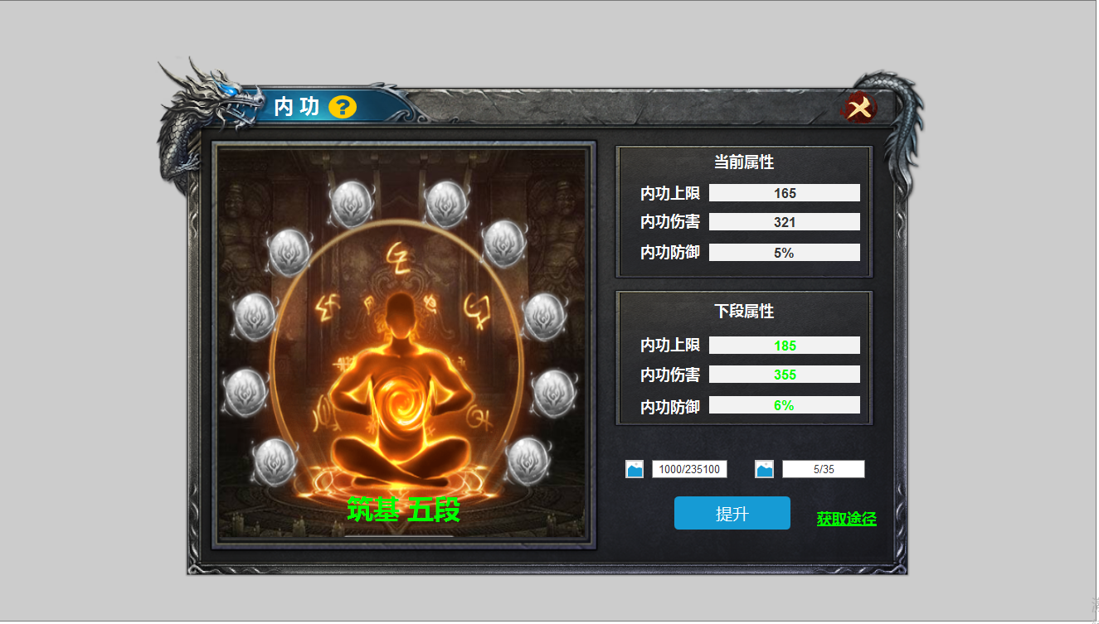
界面相关 |  |  |  |  | 功能规则
 | 功能入口
 | 角色信息点击一级页签打开
1
 | 内功界面

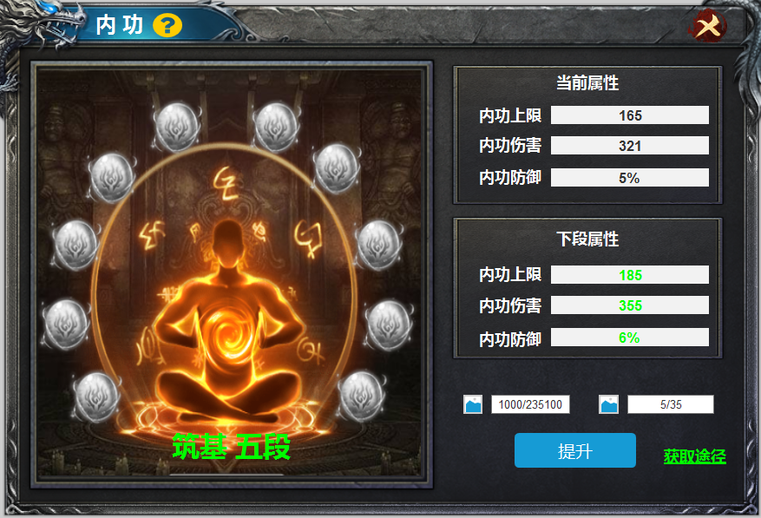
2
4
3
 |  | 1 | 主界面 |  | 1 | 主界面
 |  |  | ▶ | 包含通用框体，标题，系统说明按钮，关闭按钮。 |  | ▶ | 点击主界面的【内功】按钮打开，点击关闭按钮，返回游戏主界面。
 |  |  |  |  |  | ▶ | 点击系统说明，弹出系统说明弹窗。
 |  | 2 | 详情栏 |  | 2 | 详情界面
 |  |  | ▶ | 包含框体，内功形象的背景原画，节点标记 |  | ▶ | 此界面显示背景原画
 |  | 3 | 内功阶级节点 |  |  | ▶ | 下方【筑基 五段】表示为当前的境界和层次，内功共10境10段，共100个。
 |  |  | ▶ | 十个节点标记。节点有亮起和置灰状态。 | 3 | 节点标记
 |  | 4 | 属性提升 |  |  | ▶ | 区域包含十个节点，每次提升后亮起一个。满十个再次提升后，进入第二境界，第二境界默认亮起第一个。
 |  |  | ▶ | 框体及文字。 | 4 | 属性提升
 |  | 5 | 消耗及按钮 |  |  | ▶ | 首次进入时，当前属性为零。
 |  |  | ▶ | 消耗道具icon，提升按钮。 |  | ▶ | 每次点击提升后，属性相应的提升。
 |  |  |  |  |  | ▶ | 内功等级升满后，此时显示文字：您的内功独步天下，已经满级。
 |  |  |  |  | 5 | 提升及消耗
 |  |  |  |  |  | ▶ | 消耗道具icon和数量，数字表示消耗数量/拥有数量。
5
 |  |  |  |  |  | ▶ | 提升按钮，点击即可提升段位，道具不足时提示：道具不足
 |  |  |  |  |  | ▶ | 获取按钮，点击可弹出快捷获取的弹窗。
 |  |  |  |  |  | ▶ | 内功满级后，点击按钮提示：您的内功已经满级，无需提升。

表格结构
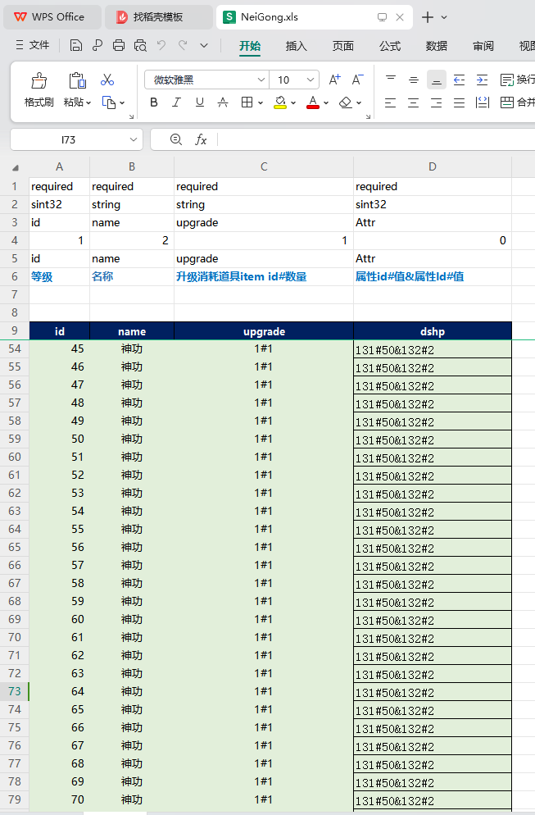
表结构设计

 | NeiGong表

参考图
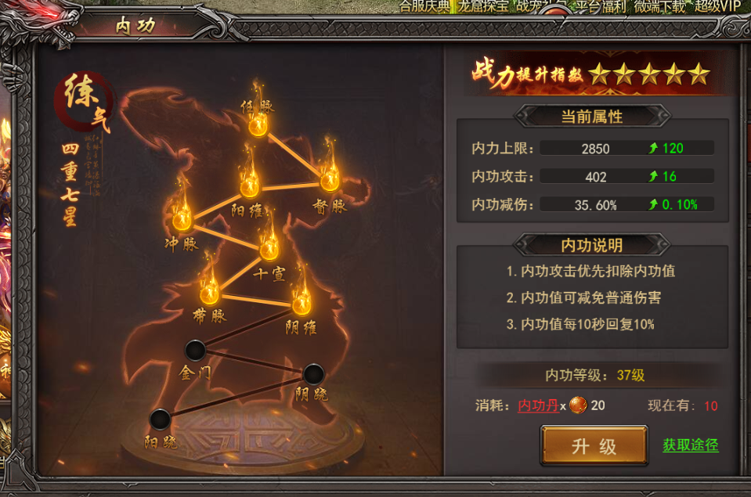
参考图

美术需求
1 | 背景原画
 | 
2 | 十个光球节点（标记段数）
 | 
3 | 紫气丹（提升内功所需丹药）
 | 

